Descrizione
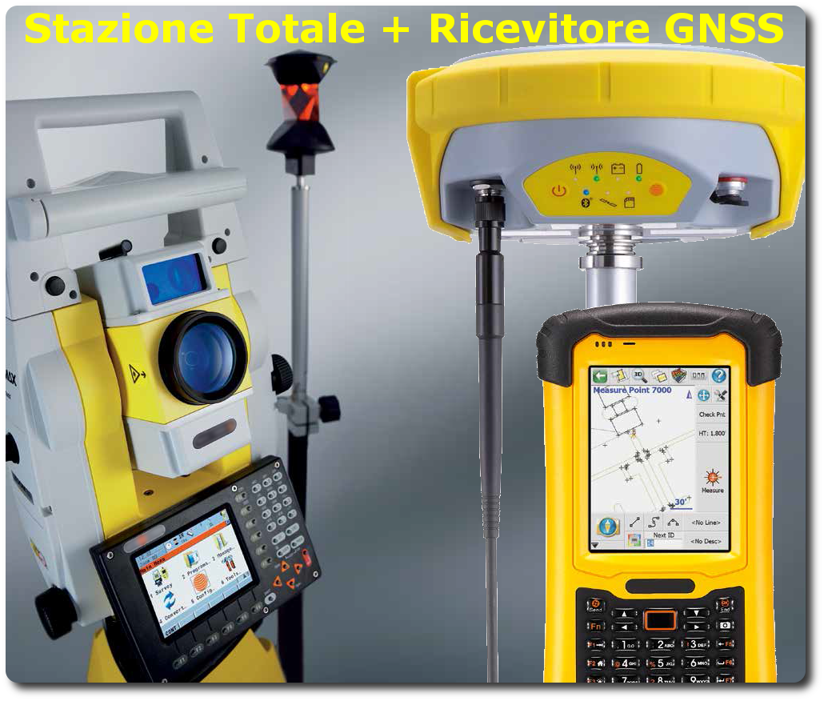
rev. 2016 | Click qui per la Matrice Acquisti
 | PRESENTAZIONE
 | LABORATORIO DI TOPOGRAFIA MULTI SENSORI

 | OBIETTIVI E FINALITÀ DELLA SOLUZIONE
 | In questo progetto si utilizzano sistemi di misura classici (stazione totale) e moderni (ricevitore GNSS) per la rilevazione topografica. È possibile utilizzare più metodi di misura contemporaneamente, combinando le informazioni provenienti dai vari strumenti tramite software di post-elaborazione.

 | LA SOLUZIONE È COMPOSTA DA:
 | STAZIONE TOTALE MOTORIZZATA per realizzare rilievi topografici classici tramite triangolazione.
 | RICEVITORE GNSS per la rilevazione di punti diretta tramite ricezione GPS/GNSS

 | DESCRIZIONE PROGETTO
 | Il progetto prevede di abbinare una Stazione Totale Motorizzata ed un ricevitore GNSS per effettuare misurazioni multi sensore contemporanee. Questo nuovo metodo di lavoro consente di ottenere rilievi completi, elaborabili tramite i software in dotazione.

